1ST. PROTO
STYLE# |  | 118617
DESCRIPTION |  | Cursive Applique Zip Hood
COLOR |  | SU26
SIZE |  | M | DATE: 12/9/2025

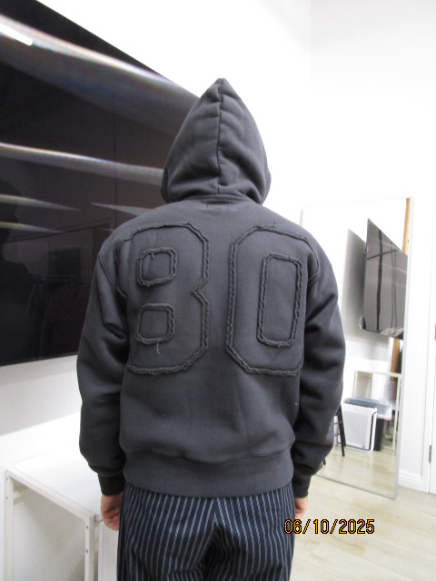
 | PICTURES FRONT

SMS
STYLE# |  | 118617
DESCRIPTION |  | Cursive Applique Zip Hood
COLOR |  | SU26
SIZE |  | M | DATE: 12/9/2025

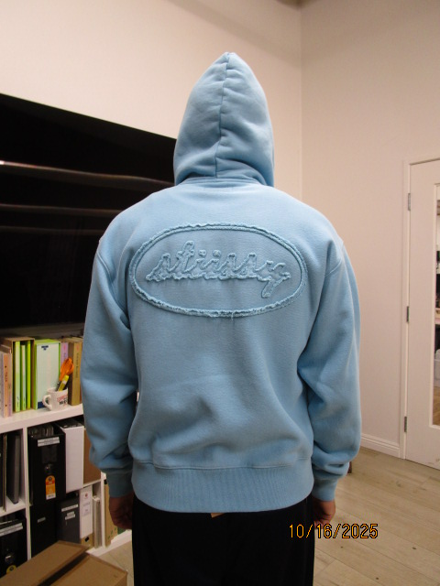
 | PICTURES FRONT
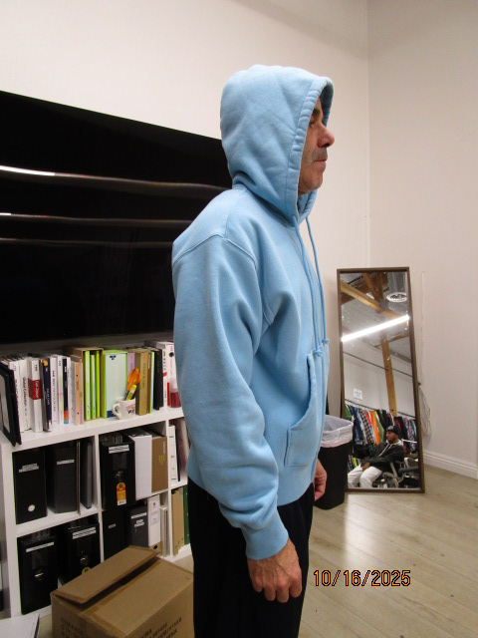

PPS
STYLE# |  | 118617
DESCRIPTION |  | Cursive Applique Zip Hood
COLOR |  | SU26
SIZE |  | M | DATE: 12/9/2025

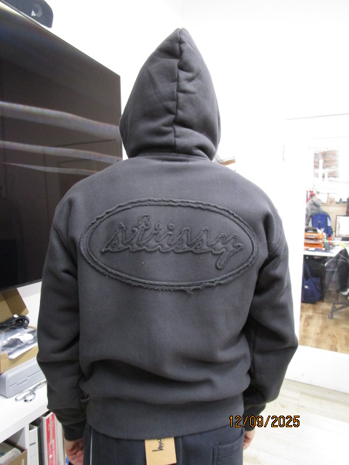
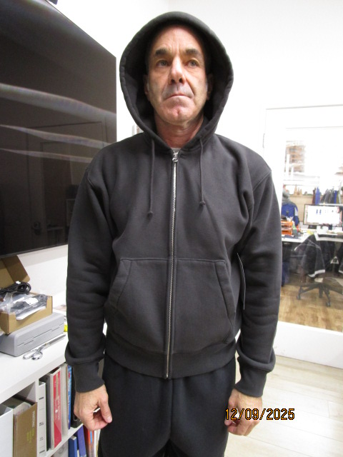
 | PICTURES FRONT

